ND_datalog_vs_Gen3_csv
GEN3檔案

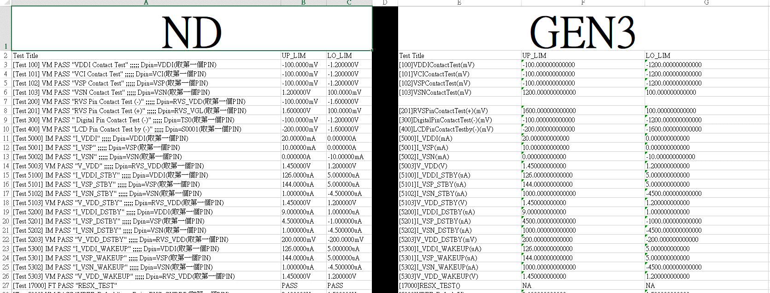

比較兩檔案設定的UP_DOWN設定是否一樣

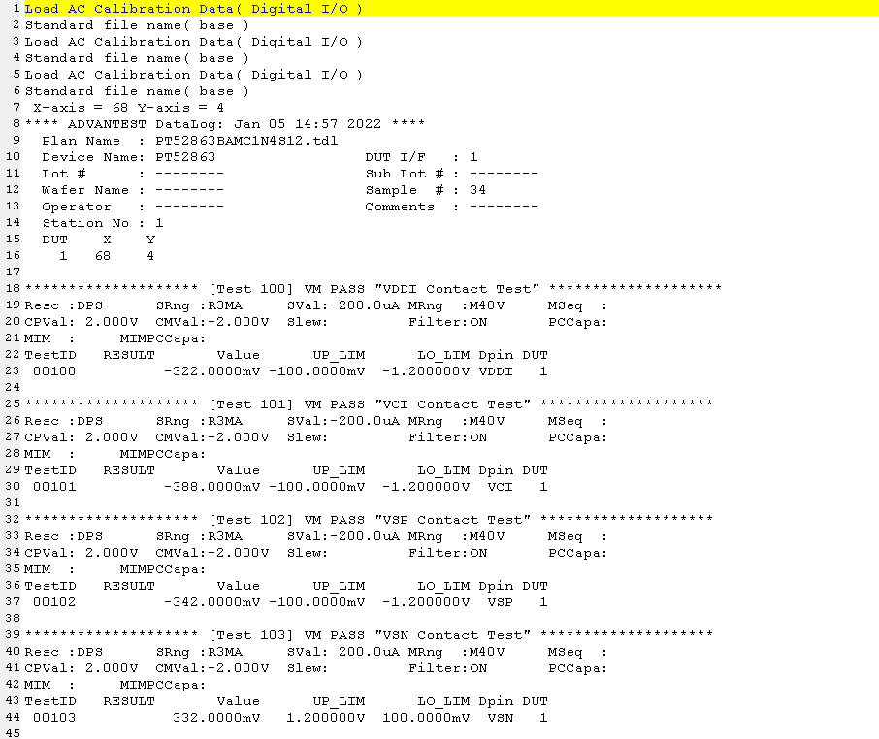

ND檔案

